Technik
3. Technik

 |  |  |  |  | Anzahl Treffer | max. Punktzahl | Total
3a) Gradschlag |  |  |  |  |  | 10 | 0
Definition | Es ist folgende Übungsanlage zu erstellen: flache Bahn, Distanz Abschlag Hindernis 2 Meter, Hindernis breite 10 cm. Es müssen 10 Schläge vom Abschlag gespielt werden, Anzahl Treffer ergeben die Punkte

 |  |  |  |  | Anzahl Treffer | max. Punktzahl | Total
3b) Temposchlag |  |  |  |  |  | 10 | 0
Definition | Es ist folgende Übungsanlage zu erstellen: ansteigende Bahn, mindestens einen Meter Steigung überwinden, Trefferfeld von 30 x 30 cm markieren, in gerader Linie vom Abschlag aus. Es müssen 10 Schläge vom Abschlag absolviert werden. Anzahl Treffer ergeben die Noten

Abschnitt 3c) und 3d) ist für Fortgeschrittene und Lizenspieler gedacht.
 |  |  | 10 bis 7 Treffer 3 Punkte | 6 bis 4 Treffer 2 Punkte | weniger als 4 Treffer 1 Punkt | max. Punktzahl | Total
3c) Schnittschlag stossen |  |  |  |  |  | 3 | 0
3c) Schnittschlag ziehen |  |  |  |  |  | 3 | 0
Definition | Es ist folgende Übungsanlage zu erstellen: ebene Bahn, Spieldistanz 1,5 Meter, rechtwinkliges Hindernis (zBesp. Balken), Trefferfeld von 10 cm markieren, der Ball muss aufgrund des Dralls deutlich von der Schlaglinie abweichend zurückprallen. Anzahl Treffer ergeben die Noten.

 | 10 bis 8 Treffer 5 Punkte | 7 und 6 Treffer 4 Punkte | 5 und 4 Treffer 3 Punkte | 2 und 3 Treffer 2 Punkte | weniger als 2 Treffer 1 Punkt | max. Punktzahl | Total
3d) Schnittdosierung |  |  |  |  |  | 5 | 0
Definition | Es ist folgende Übungsanlage zu erstellen: 80 cm nach dem Abschlag einen Durchgang von 10 cm mittig platzieren. Auf dieser Höhe beidseitig 3 gleich grosse Felder markieren. In Distanz von 1,5 Meter nach dem Abschlag einen rechtwinkligen Balken als Rückprallfläche montieren. Jeder Schlag muss gemäss Ansage in das entsprechende Feld zurückprallen. 10 verschiedene Schläge variieren.
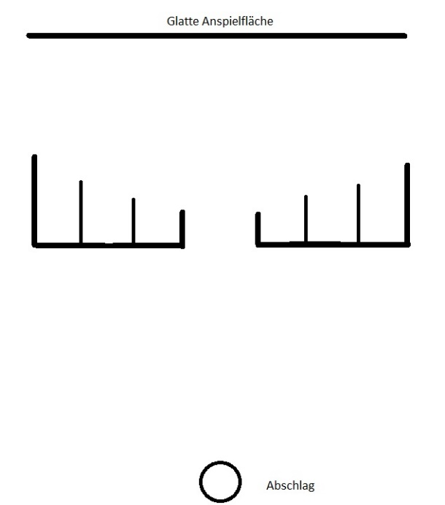
 |  |  |  |  |  | Total Punkte Technik | 0

Skizze zu 3d)

